일위대가표
일 위 대 가 표

명 칭 | 규 격 | 수 량 | 단위 | 재 료 비 |  | 노 무 비 |  | 경 비 |  | 합 계 |  | 비 고
 |  |  |  | 단 가 | 금 액 | 단 가 | 금 액 | 단 가 | 금 액 | 단 가 | 금 액
제 1 호표
부대철골 설치 |  | 1 | TON |  | 49,926 |  | 635,240 |  | 217,191 | - | 902,357
철골공 |  | 1.67 | 인 |  | - | 243,126 | 406,020 |  | - | 243,126 | 406,020
특별인부 |  | 0.42 | 인 | - | - | 214,222 | 89,973 |  | - | 214,222 | 89,973
크레인 | 50TON | 2.50 | hr | 19,970 | 49,926 | 55,699 | 139,247 | 86,877 | 217,191 | 162,546 | 406,364
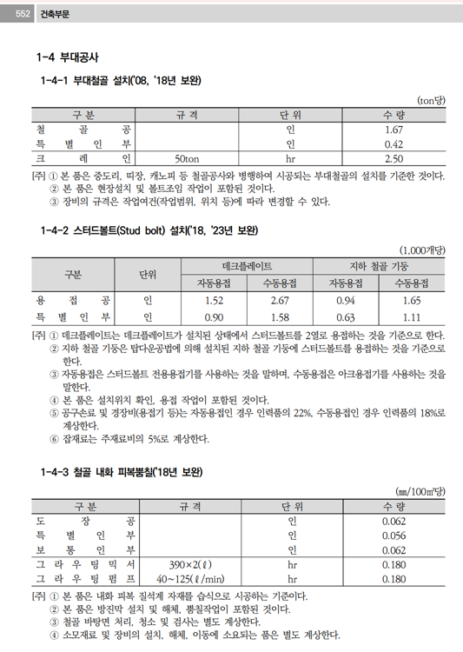


 |  |  |  |  |  |  |  |  |  |  |  |  | 수량 | 1일시공량
 |  |  |  |  |  |  |  |  |  |  |  |  | 1 | 37 | 0.027027027027

기계경비


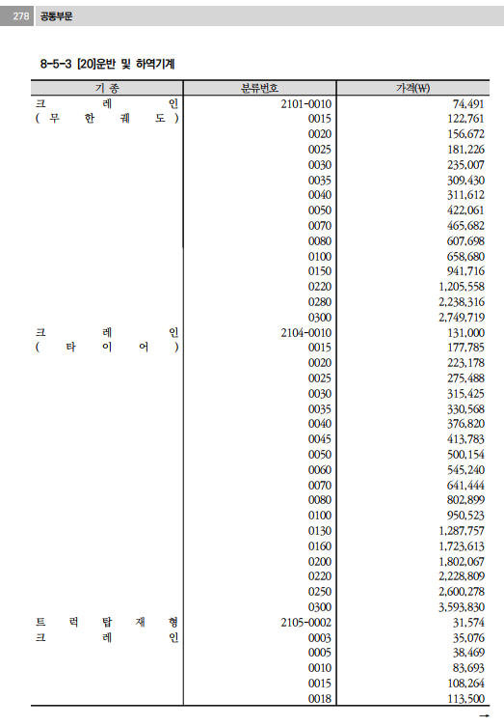
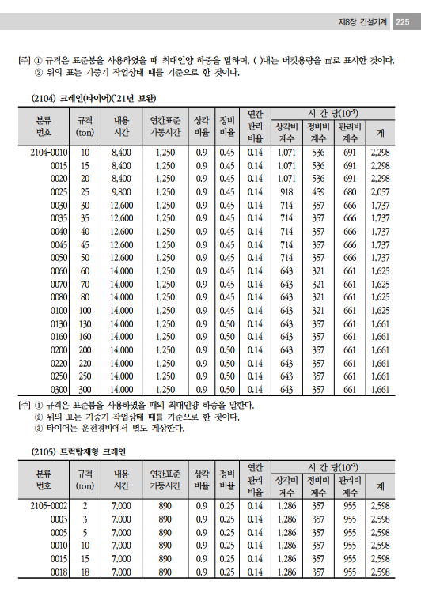
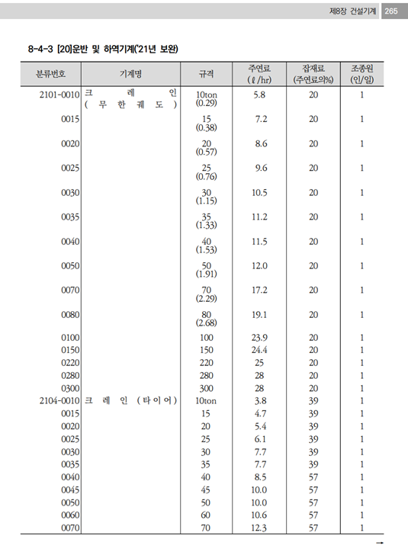
기계경비

명 칭 | 규 격 | 산 출 근 거 |  |  |  |  |  |  |  |  | 재료비 | 노무비 | 경 비 | 합 계 | 비 고
크레인 | 50TON |  |  |  |  |  |  |  |  |  | 19,970 | 55,699 | 86,877 | 162,546
손료 |  | 500,154,000 |  |  | ￦× |  | 1,737 |  | × | 10(-7) |  |  | 86,876.75 | 86,877
주연료 | 경유 | 10 |  | ℓ | × | 1,272 |  |  |  |  | 12,720 |  |  | 12,720
잡 품 | 주연료의 | 57 |  | % | × | 12,720 |  |  |  |  | 7,250.4 |  |  | 7,250
건설기계운전사 |  | 1 | 인 | × | 267,360 |  |  | × | 1/8*16/12*25/20 |  |  | 55,699 |  | 55,699

 |  |  |  |  | `

 |  |  |  |  |  |  |  |  |  |  | 기

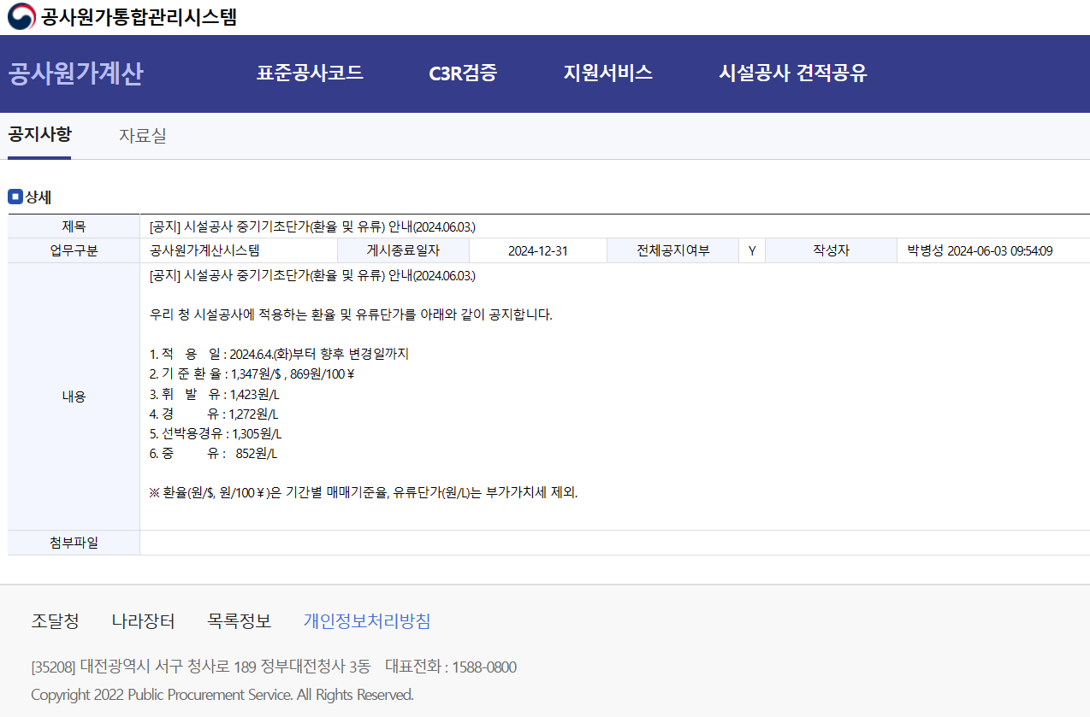

 |  |  |  |  |  |  |  |  |  |  |  |  | 유대적용방법
 |  |  |  |  |  |  |  |  |  |  |  |  | 부가세포함 | 적용단가
 |  |  |  |  |  |  |  |  |  |  |  |  |  | 1,272
 |  |  |  |  |  |  |  |  |  |  |  |  | 1537.78 / 1.1

 |  |  |  |  |  |  |  |  |  |  |  |  | 부가세를 빼줄려고 1.1을 나누어 줍니다.

